Worksheet
 | Alklima B.V.
 | Van Hennaertweg 29
 | 2952 CA Alblasserdam
 | NEDERLAND
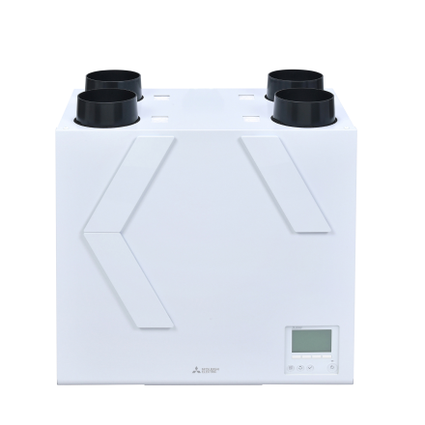
Code | VL-250 R
Product | Lossnay VL-250 Rechts

Vermogen & prestaties
Naam |  | Waarde | Eenheid
Thermisch rendement bij 70% luchthoeveelheid bij 50 Pa |  | 87 | %
Energie-efficiëntieklasse ventilatie |  | A+ [G - A+]
Max. luchthoeveelheid bij 100 Pa |  | 265 | m³/h
Max. luchthoeveelheid bij 150 Pa |  | 250 | m³/h
Max. luchthoeveelheid bij 200 Pa |  | 200 | m³/h

Elektrische gegevens
Naam |  | Waarde | Eenheid
Voeding, fase & frequentie ventilatie |  | 230V /1~N+a /50
Afzekering apparaat |  | 16 | A

Technische gegevens
Naam |  | Waarde | Eenheid
Type toevoerfilter volgens ISO 16890-1:2016 |  | ISO Coarse 90 | %
Type afvoerfilter volgens ISO 16890-1:2016 |  | ISO Coarse 90 | %
Type motor |  | DC

Geluidsprestaties
Naam |  | Waarde | Eenheid
Geluidsdrukniveau |  | 45 | dB(A)

Afmetingen & aansluitingen
Naam |  | Waarde | Eenheid
Woningaansluiting bovenkant |  | Ja
Dakaansluiting bovenkant |  | Ja
Nom. kanaaldiameter |  | 125 | mm
Afmetingen (HxBxD) |  | 565 × 595 × 356 | mm
Gewicht |  | 26 | kg

Uitvoering & werking
Naam |  | Waarde | Eenheid
Warmteterugwinning via |  | Kruis tegenstroomwisselaar
Materiaal warmtewisselaar |  | Kunststof
Geschikt voor wandmontage |  | Ja
Materiaal behuizing |  | Staal
Met constante druk regeling |  | Nee
Met constant volume regeling |  | Ja
Met digitaal display |  | Ja
Geschikt voor (extra) (RV) vochtsensor |  | Ja
Geschikt voor (extra) kooldioxide (CO2) sensor |  | Ja
Met bedrade bediening |  | Ja
Met bypass |  | Ja
Geschikt voor bedrade bediening |  | Ja

Overige gegevens
Naam |  | Waarde | Eenheid
Woningaansluiting onderzijde |  | Nee
Woningaansluiting zijkant links |  | Nee
Woningaansluiting zijkant rechts |  | Nee

